OEE 计算公式
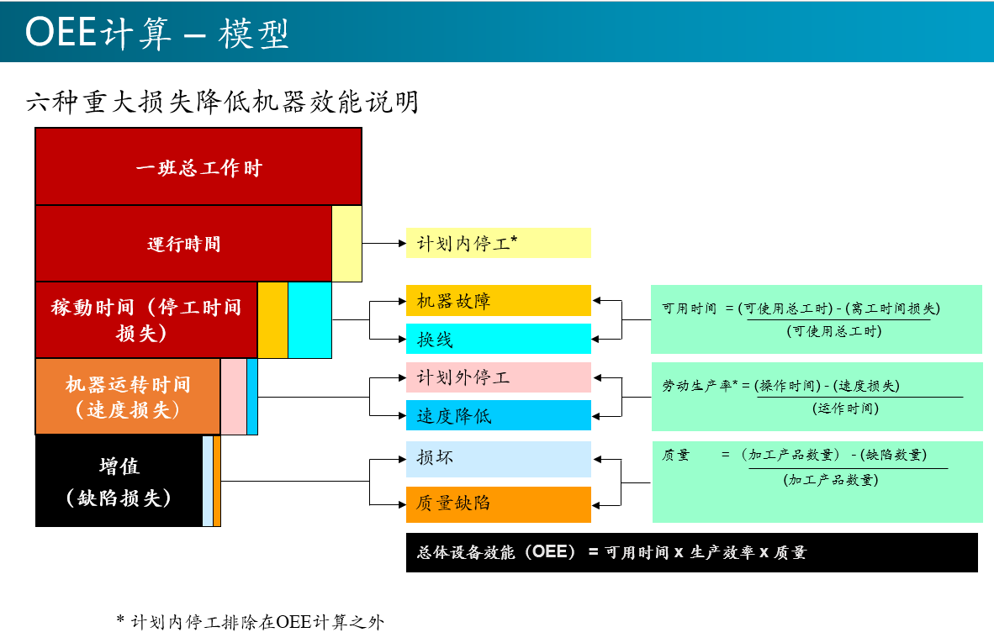
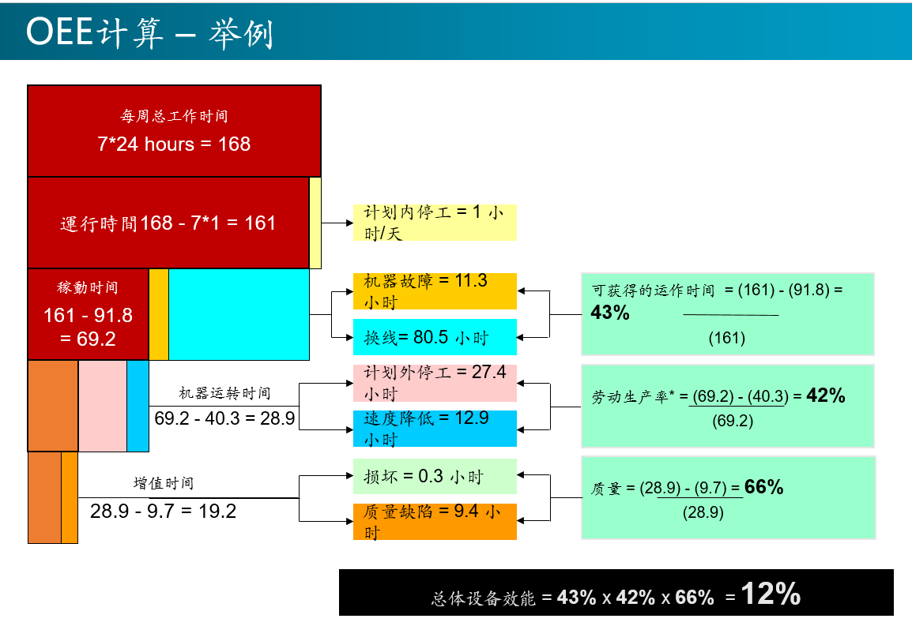
名词定义: |  | 说明 | 公式 | OEE=AE*PE*QE | 设备看板页面 | 备注
A | 一班总工作时 | 一日二班，每班12小时 |  |  | 固定为12H | 系统全局设置
B | 计划内停工 | 1、用餐/2、休息 |  |  | 显示于Plan Stop | 产线停线时间设定
 |  | 3、待料停线/4、换机种
C | 运行时间 | 需扣除计划内停工 | C=A-B |  | 显示于Run Time + Idle Time
D | 停工时间 | 1、异常维护 |  |  | 显示于Un-Plan Stop | 系统设备监控取得
 |  | 2、换料
E | 稼动时间 | 需扣除停工时间 | E=C-D | AE（时间稼动率） = 稼动时间/运行时间 =(E/C) | 显示于Run Time + Idle Time
F | 投入数 | 以段为考虑，第一台设备的投入数量 | F=G+G’ | 投入数=良品产出 + 不良品产出 | 显示于Total Count | 监控取得，需要按照A的时间段进行Reset
G | 良品产出 | 以段为考虑，可计数之最终设备的产出良品数量 |  | QE（良品率） = 良品产出/投入数 =(G/F) | 显示于Pass Count | 使用检测站数据
G’ | 不良品产出 | 以段为考虑，可计数之最终设备的产出不良品数量 |  |  | 显示于Fail Count | 使用检测站数据
H | 每小时标准产能 | 依工程部IE提供之线平衡表为依据，以段的瓶颈站计算标准产能 |  | PE(性能稼动率)= 投入数/(每小时标准产能*稼动时间) =F/(H*E) | 显示于Plan Count | 按产品/线体/区段设置产能
 |  |  |  | CT(单件加工时间) = 稼动时间/投入数 = E/F | 显示于Line 看板工站下方，同时用于计算线体平衡指标

 |  | 工艺段及线体效率收集以瓶颈站为准

设备状态规则
设备组合状态v4 |  |  |  |  |  |  |  |  | 设备报警状态
status | 设备状态 | 优先级 | 状态名称 | 时间分组 | 时间分组 | 简化状态 | small_color | big_color | 组合报警状态 |  | 参数报警
working | working | 1 | 工作 | run | 有效工作时间 | 正常工作 | #56B259 | #179C75 |  |  | 0-Normal | 1-Warning | 2-Critical
manual | manual | 2 | 手动 | run | 有效工作时间 | 正常工作 | #EBB16D | #EBB16D | 设备报警 | 0-Normal | 0-no alarm | 1-warning | 2-p_alarm
idle | idle | 3 | 空闲 | idle | 设备空闲时间 | 设备空闲 | #4094C2 | #2D72B9 |  | 1-Warning | 1-warning | 1-warning | 2-p_alarm
warning | warning | 4 | 预警 | run | 有效工作时间 | 正常工作 | #F39C2C | #E26B29 |  | 2-Critical | 3-alarm | 3-alarm | 3-alarm
p_alarm | p_alarm | 5 | 参数 | run | 有效工作时间 | 参数异常 | #BC0DDF | #BC0DDF
alarm | alarm | 6 | 报警 | unplan stop | 非计划停机时间 | 报警维修 | #F32F2C | #B92D31 | 设备原始状态
stop | stop | 7 | 停机 | plan stop | 计划停机时间 | 计划停机 | #204069 | #204069 | Action | 设备管理状态 |  | Alarm | 设备报警状态 |  | Status | 设备监控状态
offline | offline | 8 | 离线 | plan stop | 计划停机时间 | 设备离线 | #999999 | #999999 | 0 | production | 生产 | 0 | no alarm | 无报警 | 0 | unactive | 设备连接异常
repair | repair | 9 | 维修 | unplan stop | 非计划停机时间 | 报警维修 | #FE6A7B | #FE6A7B | 1 | changeover | 换线 | 1 | warning | 预警 | 1 | starting | 2:停机
maintain | maintain | 10 | 保养 | plan stop | 计划停机时间 | 计划停机 | #7030a0 | #7030a0 | 2 | maintain | 保养 | 2 | p_alarm | 参数报警 | 2 | idle | 3:待机
changeover | changeover | 11 | 换线 | plan stop | 计划停机时间 | 计划停机 | #6F1B18 | #6F1B18 | 3 | repair | 维修 | 3 | alarm | 设备报警 | 3 | working | 1:运行
linestop | linestop | 12 | 停线 | plan stop | 计划停机时间 | 计划停机 | #000000 | #404040 | 4 | linestop | 停线 |  |  |  | 4 | stoping | 2:停机
 |  |  |  |  |  |  |  |  |  |  |  |  |  |  | 5 | stopped | 2:停机
设备时间统计规则 |  |  |  |  |  |  |  |  |  |  |  |  |  |  | 6 | Manual | 5:手动
A:总时间/日历时间(Total Time) |  | 状态颜色 | 简化状态 | 备注 |  |  |  |  |  |  |  |  |  |  | 7 | Alarm | 4:报警
B:计划停机时间 (Plan Stop Time) |  |  | 12
B1:换线时间(Changeover Time) |  | changeover | 2 | 管理状态:产品换线开始到产品换线结束时间，可以按工艺段进行，需要PDA/Andon支持(暂未启用) |  |  |  |  | 设备组合状态规则
B2:保养时间(Maintain Time) |  | maintain |  | 管理状态:设备保养开始(扫设备码)到保养结束(提交保养结果)时间，需要PDA支持 |  |  |  |  | Action | 0-production/生产 |  | Alarm
B3:停线时间(Line Stop Time) |  | linestop |  | 管理状态:计划停线时间(工间休息，吃饭，节能限电，。。。)，可以按照线体进行规则设定 |  |  |  |  | Status |  |  | 0-no alarm | 1-warning | 2-p_alarm | 3-alarm
B4:离线时间(Offline Time) |  | offline |  | 监控状态:设备关机/断网，需要结合现场情况确定是否需要维修 |  |  |  |  | 0 | unactive | 设备连接异常 | 8-offline | 8-offline | 8-offline | 8-offline
B5:停机时间(Stop Time) |  | stop |  | 监控状态:设备进入关机状态 |  |  |  |  | 1 | starting | 停机 | 7-stop | 7-stop | 7-stop | 7-stop
C:可用时间(Available Time) |  |  |  |  |  |  |  |  | 2 | idle | 待机 | 3-idle | 4-warning | 5-p_alarm | 6-alarm
E:稼动时间 (Run Time) |  |  | 10 |  |  |  |  |  | 3 | working | 运行 | 1-working | 4-warning | 5-p_alarm | 6-alarm
E1:有效工作时间(Effective Work Time) |  | working | 9 | 监控状态: 设备正常工作时间 |  |  |  |  | 4 | stoping | 停机 | 7-stop | 7-stop | 7-stop | 7-stop
E2:调机时间(Manual Time) |  | manual |  | 监控状态: 设备在手动模式下的正常工作时间 |  |  |  |  | 5 | stopped | 停机 | 7-stop | 7-stop | 7-stop | 7-stop
E3:不生产时间 (Idle Time) |  | idle |  | 监控状态: 设备未生产时间 |  |  |  |  | 6 | Manual | 手动 | 2-manual | 4-warning | 5-p_alarm | 6-alarm
E4:预警时间 (Warning Time) |  | warning | 0.5 | 监控状态: 设备预警，监控参数预警以及监控程序失效，需要结合报警代码进行具体原因判定 |  |  |  |  | 7 | Alarm | 报警
E5:参数越界(Param Alarm Time) |  | p_alarm |  | 监控状态: 产品工艺参数超出设定报警范围
D:意外停机时间 (Unexpected Stop Time) |  |  |  |  |  |  |  |  | Action |  |  | 综合状态
D1:报警时间(Alarm Time) |  | alarm-d | 1 | 监控状态: 设备产生报警，30s压制，超过5分钟发出邮件，生成报修工单 |  |  |  |  | 1 | changeover | 换线 | 11-changeover
D2:维修时间(Repair Time) |  | repair |  | 管理状态: 设备维修开始(扫设备码)到维修结束(验收通过)时间，需要PDA支持 |  |  |  |  | 2 | maintain | 保养 | 10-maintain
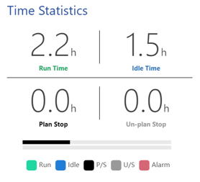
 |  |  |  |  |  |  |  |  | 3 | repair | 维修 | 9-repair
 |  |  |  |  |  |  |  |  | 4 | linestop | 停线 | 12-linestop
 |  |  |  | Runtime | Idle Time
 |  |  |  | 9 | 0.5
 |  |  |  | 2 | 1
 |  |  |  | Plan Stop | Un-Plan Stop

 |  |  |  | AE=Runtime/(Runtime+UnplanStop)
 |  |  |  | 0.9

设备产能统计规划
顺序 | 编码 | 站名 | 区段 | 数据来源 | MES对应工站 | 设备采集方法 | 数据性质 | PDLINE_NAME | PROCESS_NAME | TARGET_QTY | OUT_QTY | PASS_QTY | CHAYI_QTY | FAIL_QTY | YILED | PART_NO | SHOW_SEQ | PDLINE_NAME | PROCESS_NAME | SHOW_SEQ
50 | MP05 | 上板机 | HI | DEVICE |  | 加工数量/Log | 相对产能 | L2F01 | ICT | 3943 | 4031 | 4015 | 88 | 16 | 99.6 | A045RP11PLN0107 | 1 | L6F05 | ACT | 1
100 | MP10 | 插件機 | HI | DEVICE |  | 加工数量/Log | 相对产能 | L2F01 | ASSY | 3943 | 4000 | 4000 | 57 | 0 | 100 | A045RP11PLN0107 | 2 | L2F01 | ASSY | 2
110 | MP11 | 錫爐 | HI | DEVICE |  | 加工数量/Log | 相对产能 | L2F01 | PACKING | 3943 | 3715 | 3715 | -228 | 0 | 100 | A045RP11PLN0107 | 3 | L3F02 | ASSY
115 | MP115 | 回焊炉 | HI | N/A |  |  |  | L2F02 | ICT | 4222 | 4440 | 4431 | 218 | 9 | 99.8 | A065RP29PDL01A3 | 1 | L6F03 | BurnIn-Start | 4
120 | MP12 | 前移载 | Assy | N/A |  |  |  | L2F02 | ASSY | 4222 | 4311 | 4311 | 89 | 0 | 100 | A065RP29PDL01A3 | 2 | L6F12 | BurnIn-Start | 2
125 | MP125 | 贴标 | Assy | N/A |  |  |  | L2F02 | ASSY | 4222 | 2 | 2 | -4220 | 0 | 100 | A045RP11PLN0107 | 2 | L6F03 | FINAL-ATE1 | 5
130 | MP13 | AOI | Assy | MES | ICT |  | 绝对产能 | L2F02 | PACKING | 4222 | 4295 | 4295 | 73 | 0 | 100 | A065RP29PDL01A3 | 3 | L2F01 | ICT | 1
140 | MP14 | 移载 | Assy | N/A |  |  |  | L2F03 | ICT | 2776 | 5750 | 5748 | 2974 | 2 | 99.97 | A180A017LDL01A4 | 1 | L6F12 | MI Mapping | 1
150 | MP15 | ICT | Assy | MES | ICT |  | 绝对产能 | L2F03 | ASSY | 2776 | 5492 | 5492 | 2716 | 0 | 100 | A180A017LDL01A4 | 2 | L2F01 | PACKING | 3
160 | MP16 | ACT | Assy | MES | ACT |  | 绝对产能 | L2F03 | PACKING | 2776 | 5910 | 5910 | 3134 | 0 | 100 | A180A017LDL01A4 | 3 | L3F02 | PACKING | 2
170 | MP17 | 后移载 | Assy | N/A |  |  |  | L2F04 | ICT | 2762 | 5704 | 5698 | 2942 | 6 | 99.89 | A180A017LDL01A4 | 1 | L2F04 | PRE-ATE | 2
175 | MP175 | 分板机 | Assy | N/A |  |  |  | L2F04 | PRE-ATE | 2762 | 5708 | 5708 | 2946 | 0 | 100 | A180A017LDL01A4 | 2 | L6F03 | SN CHECK | 6
180 | MP18 | 組裝段 | Assy | MES | ASSY |  | 绝对产能 | L2F04 | PACKING | 2762 | 5898 | 5898 | 3136 | 0 | 100 | A180A017LDL01A4 | 3 | L5F05 | USW | 2
190 | MP19 | 铆合機 | Assy | DEVICE |  | 文件计数/Log | 绝对产能 | L2F05 | ICT | 4378 | 8776 | 8762 | 4398 | 14 | 99.84 | A065RP29PDL01A3 | 1
200 | MP20 | PreATE | Pack | N/A |  |  |  | L2F05 | PRE-ATE | 4378 | 8360 | 8360 | 3982 | 0 | 100 | A065RP29PDL01A3 | 2
210 | MP21 | 上机站 | Pack | MES | PRE-ATE |  | 绝对产能 | L2F05 | PACKING | 4378 | 8414 | 8414 | 4036 | 0 | 100 | A065RP29PDL01A3 | 3
220 | MP22 | BurnIn | Pack | MES | BurnIn-Start |  | 绝对产能 | L2F06 | ICT | 4405 | 4131 | 4119 | -274 | 12 | 99.71 | A065RP10PLN0107 | 1
230 | MP23 | 包装自动测试 | Pack | MES | FINAL-ATE1 |  | 绝对产能 | L2F06 | PRE-ATE | 4405 | 3836 | 3836 | -569 | 0 | 100 | A065RP10PLN0107 | 2
240 | MP24 | 下机站 | Pack | MES | FINAL-ATE1 |  | 绝对产能 | L2F06 | PACKING | 4405 | 4265 | 4265 | -140 | 0 | 100 | A065RP10PLN0107 | 3
250 | MP25 | 鐳雕 | Pack | MES | SN_CHECK |  | 绝对产能 | L2F07 | ICT | 4687 | 4596 | 4592 | -91 | 4 | 99.91 | A065R183PLN0105 | 1
260 | MP26 | CCD | Pack | MES | SN_CHECK |  | 绝对产能 | L2F07 | ASSY | 4687 | 4608 | 4608 | -79 | 0 | 100 | A065R183PLN0105 | 2
265 | MP265 | 镭雕下机 | Pack | N/A |  |  |  | L2F07 | PACKING | 4687 | 4762 | 4762 | 75 | 0 | 100 | A065R183PLN0105 | 3
270 | MP27 | Mapping | Pack | MES | PACKING |  | 绝对产能 | L2F08 | ICT | 4220 | 4035 | 4028 | -185 | 7 | 99.83 | A065RP39PLN0101 | 1
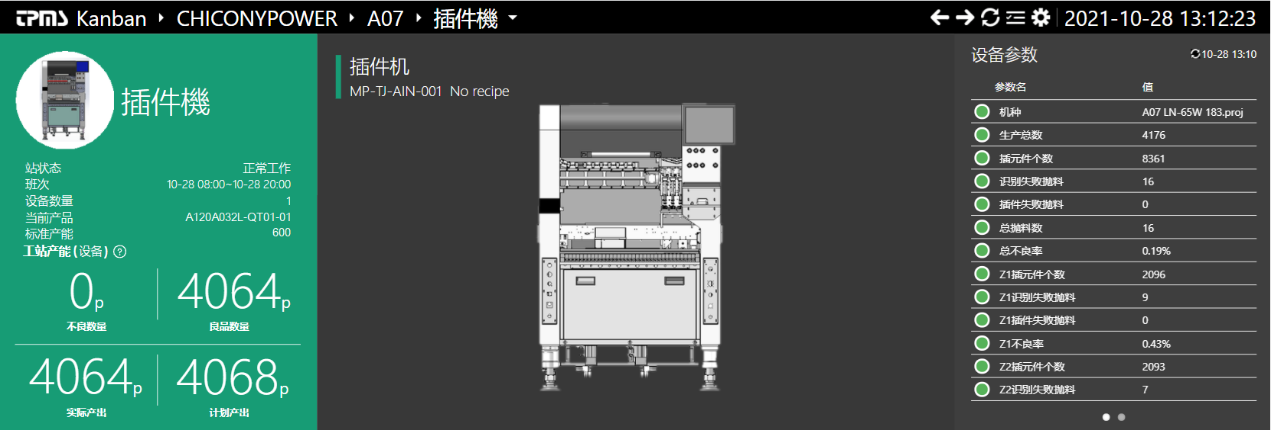
 |  |  |  |  |  |  |  | L2F08 | ASSY | 4220 | 4059 | 4059 | -161 | 0 | 100 | A065RP39PLN0101 | 2
 |  |  |  |  |  |  |  | L2F08 | PACKING | 4220 | 4113 | 4113 | -107 | 0 | 100 | A065RP39PLN0101 | 3
 |  |  |  |  |  |  |  | L2F08 | PACKING | 4220 | 39 | 39 | -4181 | 0 | 100 | A065R162PLN0109 | 3
 |  |  |  |  |  |  |  | L2F09 | ICT | 3795 | 7348 | 7336 | 3553 | 12 | 99.84 | W065RP16PLN0103 | 1
 |  |  |  |  |  |  |  | L2F09 | ASSY | 3795 | 7186 | 7186 | 3391 | 0 | 100 | W065RP16PLN0103 | 2
 |  |  |  |  |  |  |  | L2F09 | PACKING | 3795 | 6690 | 6690 | 2895 | 0 | 100 | W065RP16PLN0103 | 3
 |  |  |  |  |  |  |  | L2F10 | ICT | 3604 | 3639 | 3620 | 35 | 19 | 99.48 | A090A078LLN0116 | 1
 |  |  |  |  |  |  |  | L2F10 | ASSY | 3604 | 3589 | 3589 | -15 | 0 | 100 | A090A078LLN0116 | 2
 |  |  |  |  |  |  |  | L2F10 | PACKING | 3604 | 3614 | 3614 | 10 | 0 | 100 | A090A078LLN0116 | 3
 |  |  |  |  |  |  |  | L2F11 | ICT | 4204 | 6578 | 6526 | 2374 | 52 | 99.21 | A065RP39PLN0101 | 1
 |  |  |  |  |  |  |  | L2F11 | PRE-ATE | 4204 | 6136 | 6136 | 1932 | 0 | 100 | A065RP39PLN0101 | 2
 |  |  |  |  |  |  |  | L2F11 | PACKING | 4204 | 6946 | 6946 | 2742 | 0 | 100 | A065RP39PLN0101 | 3
 |  |  |  |  |  |  |  | L2F12 | ICT | 4191 | 8398 | 8382 | 4207 | 16 | 99.81 | A065RP40PLN0101 | 1
 |  |  |  |  |  |  |  | L2F12 | PRE-ATE | 4191 | 8258 | 8256 | 4067 | 2 | 99.98 | A065RP40PLN0101 | 2
 |  |  |  |  |  |  |  | L2F12 | PACKING | 4191 | 8346 | 8346 | 4155 | 0 | 100 | A065RP40PLN0101 | 3
 |  |  |  |  |  |  |  | L6F03 | ICT | 5519 | 5550 | 5550 | 31 | 0 | 100 | W015R033QGS020A | 1
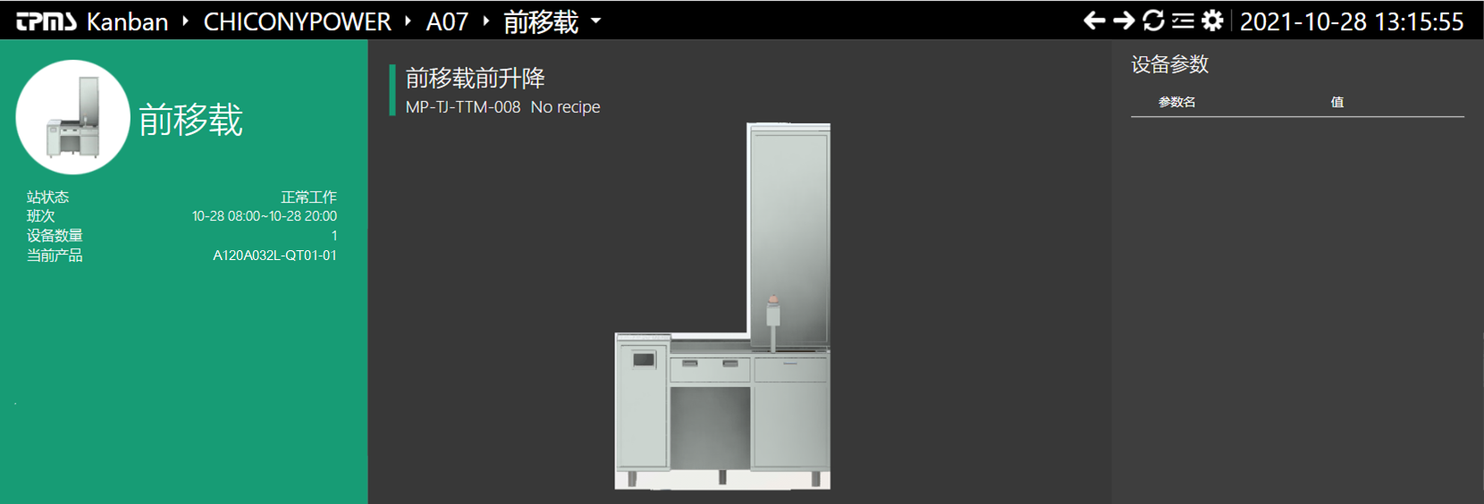
 |  |  |  |  |  |  |  | L6F03 | ASSY | 5519 | 5350 | 5350 | -169 | 0 | 100 | W015R033QGS020A | 2
 |  |  |  |  |  |  |  | L6F03 | PACKING | 5519 | 5802 | 5802 | 283 | 0 | 100 | W015R033QGS020A | 3
 |  |  |  |  |  |  |  | L6F03 | BurnIn-Start | 5519 | 4299 | 4298 | -1220 | 1 | 99.98 | W015R033QGS020A | 4
 |  |  |  |  |  |  |  | L6F03 | FINAL-ATE1 | 5519 | 5411 | 5410 | -108 | 1 | 99.98 | W015R033QGS020A | 5
 |  |  |  |  |  |  |  | L6F03 | SN CHECK | 5519 | 5267 | 5267 | -252 | 0 | 100 | W015R033QGS020A | 6
 |  |  |  |  |  |  |  | L6F05 | ACT | 4606 | 0 |  | 0 |  |  |  | 1
 |  |  |  |  |  |  |  | L6F05 | ASSY | 4606 | 0 |  | 0 |  |  |  | 2
 |  |  |  |  |  |  |  | L6F05 | PACKING | 4606 | 0 |  | 0 |  |  |  | 3
 |  |  |  |  |  |  |  | L6F06 | ICT | 5566 | 0 |  | 0 |  |  |  | 1
 |  |  |  |  |  |  |  | L6F06 | ASSY | 5566 | 0 |  | 0 |  |  |  | 2
 |  |  |  |  |  |  |  | L6F06 | PACKING | 5566 | 0 |  | 0 |  |  |  | 3
 |  |  |  |  |  |  |  | L6F07 | ICT | 1833 | 2544 | 2541 | 711 | 3 | 99.88 | W008R015QGS020A | 1
 |  |  |  |  |  |  |  | L6F07 | ASSY | 1833 | 1857 | 1857 | 24 | 0 | 100 | W008R015QGS020A | 2
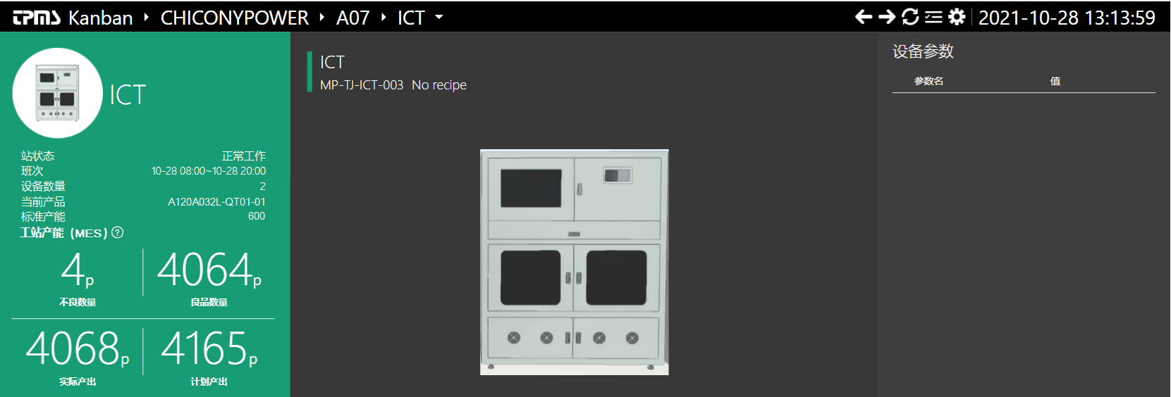
 |  |  |  |  |  |  |  | L6F07 | ASSY | 1833 | 1 | 1 | -1832 | 0 | 100 | W030R019QGS010A | 2
 |  |  |  |  |  |  |  | L6F07 | PACKING | 1833 | 1581 | 1581 | -252 | 0 | 100 | W008R015QGS020A | 3
 |  |  |  |  |  |  |  | L6F09 | ICT | 3432 | 3520 | 3520 | 88 | 0 | 100 | W030RP05QGS030A | 1
 |  |  |  |  |  |  |  | L6F09 | ASSY | 3432 | 15 | 15 | -3417 | 0 | 100 | W030RP05QGS020A | 2
 |  |  |  |  |  |  |  | L6F09 | ASSY | 3432 | 3334 | 3334 | -98 | 0 | 100 | W030RP05QGS030A | 2
 |  |  |  |  |  |  |  | L6F09 | PACKING | 3432 | 3170 | 3170 | -262 | 0 | 100 | W030RP05QGS030A | 3
 |  |  |  |  |  |  |  | L6F10 | ICT | 3432 | 0 |  | 0 |  |  |  | 1
 |  |  |  |  |  |  |  | L6F10 | ASSY | 3432 | 0 |  | 0 |  |  |  | 2
 |  |  |  |  |  |  |  | L6F10 | PACKING | 3432 | 0 |  | 0 |  |  |  | 3
 |  |  |  |  |  |  |  | L6F11 | ICT | 3693 | 4588 | 4588 | 895 | 0 | 100 | W015R033QGS010A | 1
 |  |  |  |  |  |  |  | L6F11 | ASSY | 3693 | 4367 | 4367 | 674 | 0 | 100 | W015R033QGS010A | 2
 |  |  |  |  |  |  |  | L6F11 | PACKING | 3693 | 3905 | 3905 | 212 | 0 | 100 | W015R033QGS010A | 3
 |  |  |  |  |  |  |  | L6F12 | MI Mapping | 3693 | 0 |  | 0 |  |  |  | 1
 |  |  |  |  |  |  |  | L6F12 | BurnIn-Start | 3693 | 0 |  | 0 |  |  |  | 2
 |  |  |  |  |  |  |  | L6F12 | PACKING | 3693 | 0 |  | 0 |  |  |  | 3

